Introducción
Este documento contiene asignaciones de los controles de seguridad críticos del CIS (controles CIS) y las salvaguardas del CIS al marco de ciberseguridad (CSF) v2.0 del Instituto Nacional de Estándares y Tecnología (NIST).

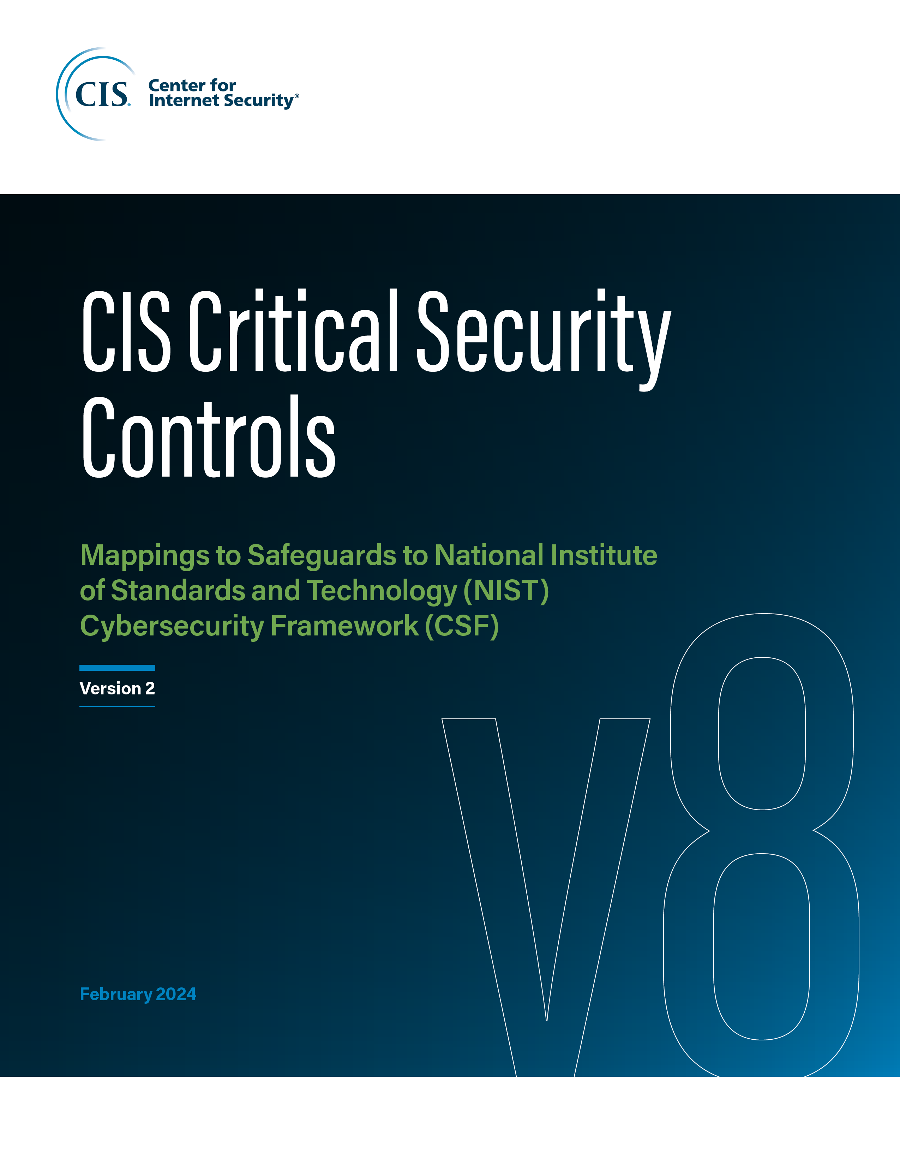

Información del contacto
CEI
31 Tech Valley Drive
East Greenbush, Nueva York 12061
518.266.3460
controlesinfo@cisecurity.org

Editores
Thomas Sager

